points attribution
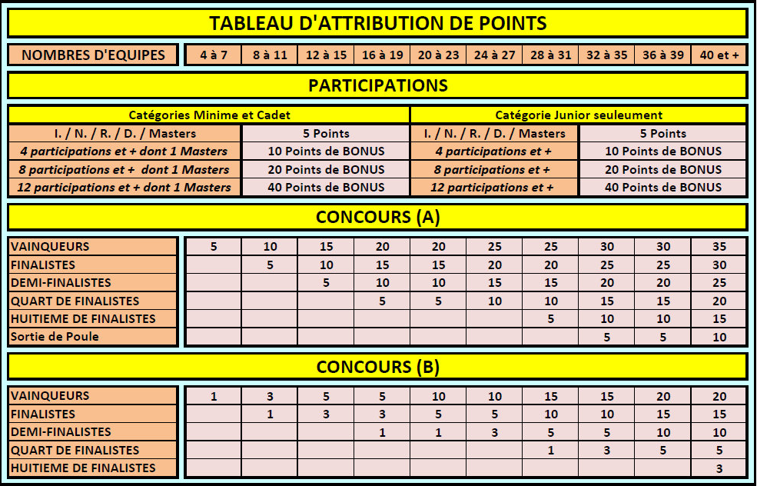
TABLEAU D'ATTRIBUTION DES POINTS MASTERS JEUNES 2015

 | NOMBRES D'EQUIPES | 8 à 15 | 16 à 23 | 24 à 31 | 32 à 39 | 40 et +

 | VAINQUEURS | 5 | 10 | 15 | 20 | 25
 | FINALISTES | 2 | 5 | 10 | 15 | 20
 | DEMI-FINALISTES |  | 2 | 5 | 10 | 15
 | QUART DE FINALISTES |  |  | 2 | 5 | 10
 | HUITIEME DE FINALISTES |  |  |  | 2 | 5
 | Sortie de poules |  |  |  |  | 2

